Numération D ceinture
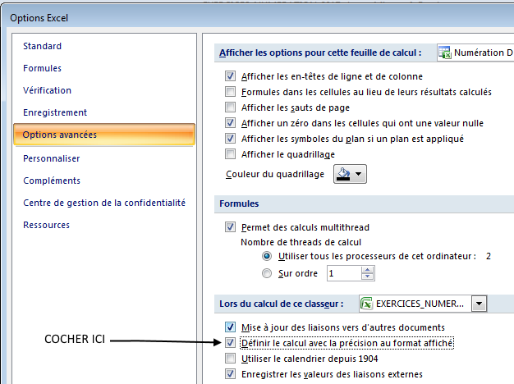
1. Range en ordre croissant. Ecris sous chaque nombre son n° d'ordre. … / 8 |  |  |  |  |  |  |  |  |  |  |  |  |  |  |  | Taille des nombres |  | Fiche | 676 |  | EFFECTUER LE REGLAGE SUIVANT DANS LES OPTIONS EXCEL.
14.741 | - | 27.753 | - | 27.060 | - | 9.197 | - | 18.873 | - | 3.277 | - | 27.113 | - | 3.382 | 1 | min | 3 |  | 3 | chiffres après la virgule
………. |  | ………. |  | ………. |  | ………. |  | ………. |  | ………. |  | ………. |  | ………. |  | max | 30

2. Range en ordre décroissant. Ecris sous chaque nombre son n° d'ordre. … / 8 |  |  |  |  |  |  |  |  |  |  |  |  |  |  |  | Partie décimale en millièmes.
21.161 | - | 13.198 | - | 17.006 | - | 24.915 | - | 10.150 | - | 7.670 | - | 7.278 | - | 29.936
………. |  | ………. |  | ………. |  | ………. |  | ………. |  | ………. |  | ………. |  | ……….
 |  |  |  |  |  |  |  |  |  |  |  |  |  |  | 2
3. Compare. … / 8
14.343 | … | 23.277 |  | 28.022 | … | 21.631 |  | 28.611 | … | 19.189 |  | 24.662 | … | 25.352 |  |  |  |  |  |  |  | La droite sera graduée en millièmes.
 |  |  |  |  |  |  |  |  |  |  |  |  |  |  |  |  |  | ← F9 du clavier pour renouveler les exercices.
20.767 | … | 11.689 |  | 14.657 | … | 16.533 |  | 7.044 | … | 10.097 |  | 21.217 | … | 4.117 |  | 5

4. Continue la série. … / 3
28 | - | 28.300 | - | ………. | - | ………. | - | ………. | - | ………. | - | ………. | - | ………. |  | pas | 0.300
 |  |  |  |  |  |  |  |  |  |  |  |  |  |  | 3
5. Continue la série. … / 3
22 | - | 21.500 | - | ………. | - | ………. | - | ………. | - | ………. | - | ………. | - | ………. |  | pas | 0.500 |  |  |  | La partie décimale est volontairement limitée à 3 décimales.
 |  |  |  |  |  |  |  |  |  |  |  |  |  |  |  |  |  |  |  |  | Dans ce type d'exercices, il n'est pas utile de tirer des grands nombres. Choisir max < 100.
6. Ecris en chiffres. … / 4 |  |  |  |  |  |  |  |  |  |  |  |  |  |  |  |  |  |  |  |  | Les exercices 4 & 5 commencent par un nombre entier pour faciliter le calcul de la série.
trois virgule neuf cent cinquante-six → |  |  |  |  |  |  |  |  |  |  |  |  |  |  |  |  | 3.956 |  |  |  | Pour ne faire varier que la partie décimale, choisir min = max.
vingt-sept virgule six cent quatorze → |  |  |  |  |  |  |  |  |  |  |  |  |  |  |  |  | 27.614 |  |  |  | Choisir dans la liste déroulante, pour les exercices 7 & 8, une valeur en adéquation avec votre choix concernant la taille de la partie décimale.
vingt-sept virgule six cent vingt-quatre → |  |  |  |  |  |  |  |  |  |  |  |  |  |  |  |  | 27.624 |  |  |  | On ne peut pas arrondir au centième si on a demandé des nombres en dixièmes… par exemple.
dix-sept virgule zéro quatre-vingt-dix-huit → |  |  |  |  |  |  |  |  |  |  |  |  |  |  |  |  | 17.098
7. Encadre à l'unité près. … / 8
 |  | ………. | < | 12.387 | < | ………. |  |  |  | ………. | < | 13.422 | < | ………. |  | 4 |  |  | 1.000
 |  |  |  |  |  |  |  |  |  |  |  |  |  |  |  |  |  |  | à l'unité
 |  | ………. | < | 5.035 | < | ………. |  |  |  | ………. | < | 23.051 | < | ……….

8. Arrondis au dixième le plus proche. … / 8
15.773 | ® | ………. |  | 27.097 | ® | ………. |  | 4.441 | ® | ………. |  | 22.557 | ® | ………. |  |  |  |  | 0.100
 |  |  |  |  |  |  |  |  |  |  |  |  |  |  |  |  |  |  | au dixième
7.478 | ® | ………. |  | 28.318 | ® | ………. |  | 10.146 | ® | ………. |  | 26.783 | ® | ……….

1. Range en ordre croissant. Ecris sous chaque nombre son n° d'ordre. … / 8 |  |  |  |  |  |  |  |  |  |  |  |  | CORRECTION
14.741 | - | 27.753 | - | 27.060 | - | 9.197 | - | 18.873 | - | 3.277 | - | 27.113 | - | 3.382
4 |  | 8 |  | 6 |  | 3 |  | 5 |  | 1 |  | 7 |  | 2

2. Range en ordre décroissant. Ecris sous chaque nombre son n° d'ordre. … / 8
21.161 | - | 13.198 | - | 17.006 | - | 24.915 | - | 10.150 | - | 7.670 | - | 7.278 | - | 29.936
3 |  | 5 |  | 4 |  | 2 |  | 6 |  | 7 |  | 8 |  | 1

3. Compare. … / 8
14.343 | < | 23.277 |  | 28.022 | > | 21.631 |  | 28.611 | > | 19.189 |  | 24.662 | < | 25.352

20.767 | > | 11.689 |  | 14.657 | < | 16.533 |  | 7.044 | < | 10.097 |  | 21.217 | > | 4.117

4. Continue la série. … / 3
28.00 | - | 28.300 | - | 28.600 | - | 28.900 | - | 29.200 | - | 29.500 | - | 29.800 | - | 30.100

5. Continue la série. … / 3
22.00 | - | 21.500 | - | 22.000 | - | 21.500 | - | 21.000 | - | 20.500 | - | 20.000 | - | 19.500

6. Ecris en chiffres. … / 4
trois virgule neuf cent cinquante-six → 3,956
vingt-sept virgule six cent quatorze → 27,614
vingt-sept virgule six cent vingt-quatre → 27,624
dix-sept virgule zéro quatre-vingt-dix-huit → 17,098
7. Encadre à l'unité près. … / 8
 |  | 12.000 | < | 12.387 | < | 13.000 |  |  |  | 13.000 | < | 13.422 | < | 14.000

 |  | 5.000 | < | 5.035 | < | 6.000 |  |  |  | 23.000 | < | 23.051 | < | 24.000

8. Arrondis au dixième le plus proche. … / 8
15.773 | ® | 15.800 |  | 27.097 | ® | 27.100 |  | 4.441 | ® | 4.400 |  | 22.557 | ® | 22.600

7.478 | ® | 7.500 |  | 28.318 | ® | 28.300 |  | 10.146 | ® | 10.100 |  | 26.783 | ® | 26.800

